Planilha1
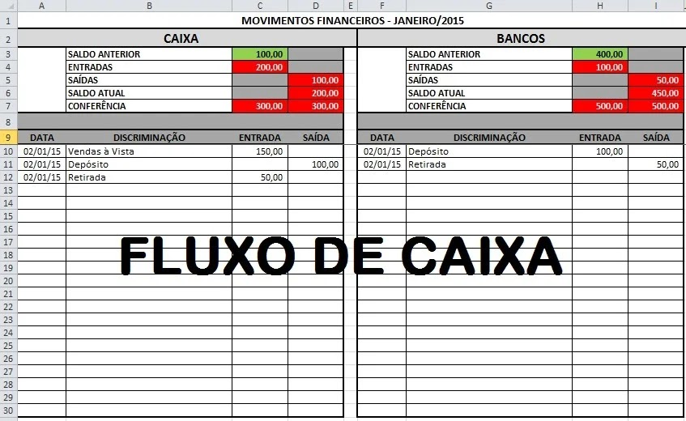
MOVIMENTOS FINANCIEROS - JANEIRO/2015 |  |  |  |  |  |  |  | IMAGEM DE DEMOSTRAÇÃO
CAIXA |  |  |  | BANCOS
 | SALDO ANTERIOR | 100.00 |  |  | SALDO ANTERIOR | 400.00
 | ENTRADAS | 200.00 |  |  | ENTRADAS | 100.00
 | SAÍDAS |  | 100.00 |  | SAÍDAS |  | 50.00
 | SALDO ATUAL |  | 200.00 |  | SALDO ATUAL |  | 450.00
 | CONFERÊNCIA | 300.00 | 300.00 |  | CONFERÊNCIA | 500.00 | 500.00

DATA | DISCRIMINAÇÃO | ENTRADA | SAÍDA | DATA | DISCRIMINAÇÃO | ENTRADA | SAÍDA
2015-01-02 | Vendas à Vista | 150.00 |  | 2015-01-02 | Depósito | 100.00
2015-01-02 | Depósito |  | 100.00 | 2015-01-02 | Retirada |  | 50.00
2015-01-02 | Retirada | 50.00

